关系图
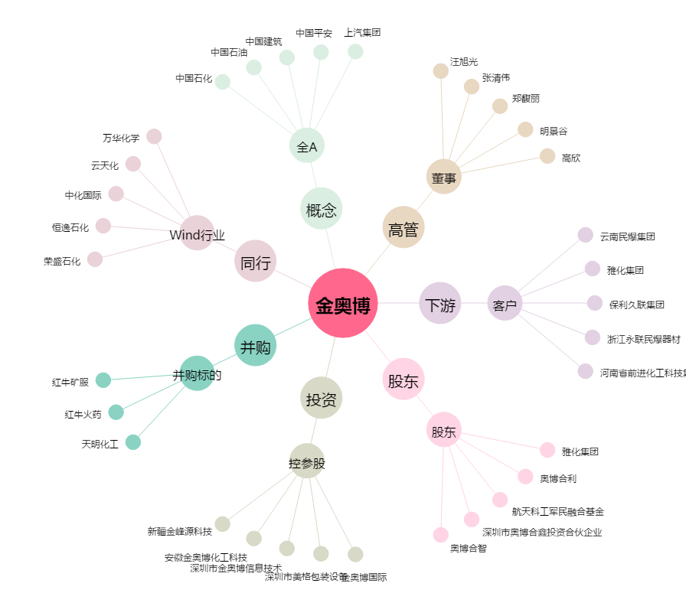
金奥博[002917.SZ] - 关系概览图

